Exercício 1
Reproduzir as imagens abaixo no Excel

Mês Itens | Mês 1 | Mês 2 | Mês 3 | Mês 4 | Total
Produto 1 | R$ 1,300.00 | R$ 1,200.00 | R$ 1,000.00 | R$ 1,400.00 | R$ 4,900.00
Produto 2 | R$ 2,031.00 | R$ 2,431.00 | R$ 2,111.00 | R$ 1,980.00 | R$ 8,553.00
Produto 3 | R$ 417.66 | R$ 2,146.31 | R$ 2,752.95 | R$ 1,328.72 | R$ 6,645.64
Produto 4 | R$ 1,981.95 | R$ 2,232.67 | R$ 184.95 | R$ 2,247.17 | R$ 6,646.74
Produto 5 | R$ 1,536.35 | R$ 1,954.34 | R$ 2,206.39 | R$ 497.41 | R$ 6,194.49
Produto 6 | R$ 2,364.06 | R$ 1,231.26 | R$ 182.06 | R$ 592.33 | R$ 4,369.71

Adicionar Fórmulas

Exercício 2
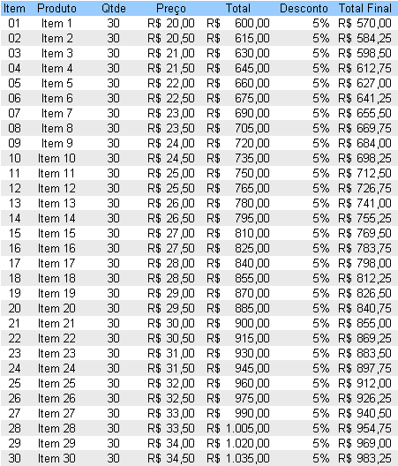
Item | Produto | Qtde | Preço | Total | Desconto | Total Final
01 | Item 1 | 30 | R$ 20.00 | R$ 600.00 | 5% | R$ 570.00
02 | Item 2 | 30 | R$ 20.50 | R$ 615.00 | 5% | R$ 584.25
03 | Item 3 | 30 | R$ 21.00 | R$ 630.00 | 5% | R$ 598.50
04 | Item 4 | 30 | R$ 21.50 | R$ 645.00 | 5% | R$ 612.75
Adicionar Fórmulas
05 | Item 5 | 30 | R$ 22.00 | R$ 660.00 | 5% | R$ 627.00
06 | Item 6 | 30 | R$ 22.50 | R$ 675.00 | 5% | R$ 641.25
07 | Item 7 | 30 | R$ 23.00 | R$ 690.00 | 5% | R$ 655.50
08 | Item 8 | 30 | R$ 23.50 | R$ 705.00 | 5% | R$ 669.75
09 | Item 9 | 30 | R$ 24.00 | R$ 720.00 | 5% | R$ 684.00
10 | Item 10 | 30 | R$ 24.50 | R$ 735.00 | 5% | R$ 698.25
11 | Item 11 | 30 | R$ 25.00 | R$ 750.00 | 5% | R$ 712.50
12 | Item 12 | 30 | R$ 25.50 | R$ 765.00 | 5% | R$ 726.75
13 | Item 13 | 30 | R$ 26.00 | R$ 780.00 | 5% | R$ 741.00
14 | Item 14 | 30 | R$ 26.50 | R$ 795.00 | 5% | R$ 755.25
15 | Item 15 | 30 | R$ 27.00 | R$ 810.00 | 5% | R$ 769.50
16 | Item 16 | 30 | R$ 27.50 | R$ 825.00 | 5% | R$ 783.75
17 | Item 17 | 30 | R$ 28.00 | R$ 840.00 | 5% | R$ 798.00
18 | Item 18 | 30 | R$ 28.50 | R$ 855.00 | 5% | R$ 812.25
19 | Item 19 | 30 | R$ 29.00 | R$ 870.00 | 5% | R$ 826.50
20 | Item 20 | 30 | R$ 29.50 | R$ 885.00 | 5% | R$ 840.75
21 | Item 21 | 30 | R$ 30.00 | R$ 900.00 | 5% | R$ 855.00
22 | Item 22 | 30 | R$ 30.50 | R$ 915.00 | 5% | R$ 869.25
23 | Item 23 | 30 | R$ 31.00 | R$ 930.00 | 5% | R$ 883.50
24 | Item 24 | 30 | R$ 31.50 | R$ 945.00 | 5% | R$ 897.75
25 | Item 25 | 30 | R$ 32.00 | R$ 960.00 | 5% | R$ 912.00
26 | Item 26 | 30 | R$ 32.50 | R$ 975.00 | 5% | R$ 926.25
27 | Item 27 | 30 | R$ 33.00 | R$ 990.00 | 5% | R$ 940.50
28 | Item 28 | 30 | R$ 33.50 | R$ 1,005.00 | 5% | R$ 954.75
29 | Item 29 | 30 | R$ 34.00 | R$ 1,020.00 | 5% | R$ 969.00
30 | Item 30 | 30 | R$ 34.50 | R$ 1,035.00 | 5% | R$ 983.25

Exercício 3
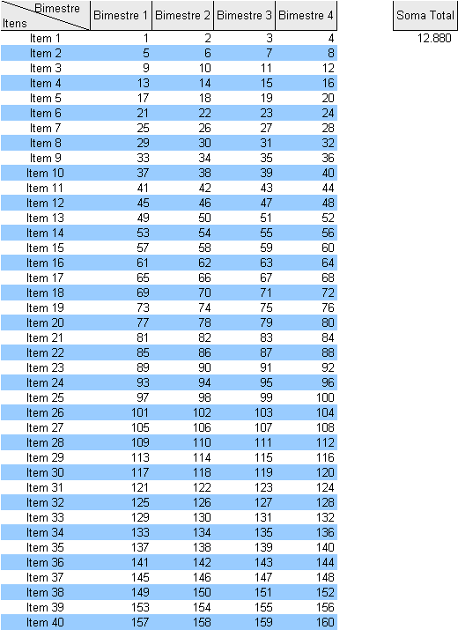
Bimestre Itens | Bimestre 1 | Bimestre 2 | Bimestre 3 | Bimestre 4 | Soma Total
Item 1 | 1 | 2 | 3 | 4 | 12,880
Item 2 | 5 | 6 | 7 | 8
Item 3 | 9 | 10 | 11 | 12
Item 4 | 13 | 14 | 15 | 16
Adicionar Fórmulas
Item 5 | 17 | 18 | 19 | 20
Item 6 | 21 | 22 | 23 | 24
Item 7 | 25 | 26 | 27 | 28
Item 8 | 29 | 30 | 31 | 32
Item 9 | 33 | 34 | 35 | 36
Item 10 | 37 | 38 | 39 | 40
Item 11 | 41 | 42 | 43 | 44
Item 12 | 45 | 46 | 47 | 48
Item 13 | 49 | 50 | 51 | 52
Item 14 | 53 | 54 | 55 | 56
Item 15 | 57 | 58 | 59 | 60
Item 16 | 61 | 62 | 63 | 64
Item 17 | 65 | 66 | 67 | 68
Item 18 | 69 | 70 | 71 | 72
Item 19 | 73 | 74 | 75 | 76
Item 20 | 77 | 78 | 79 | 80
Item 21 | 81 | 82 | 83 | 84
Item 22 | 85 | 86 | 87 | 88
Item 23 | 89 | 90 | 91 | 92
Item 24 | 93 | 94 | 95 | 96
Item 25 | 97 | 98 | 99 | 100
Item 26 | 101 | 102 | 103 | 104
Item 27 | 105 | 106 | 107 | 108
Item 28 | 109 | 110 | 111 | 112
Item 29 | 113 | 114 | 115 | 116
Item 30 | 117 | 118 | 119 | 120
Item 31 | 121 | 122 | 123 | 124
Item 32 | 125 | 126 | 127 | 128
Item 33 | 129 | 130 | 131 | 132
Item 34 | 133 | 134 | 135 | 136
Item 35 | 137 | 138 | 139 | 140
Item 36 | 141 | 142 | 143 | 144
Item 37 | 145 | 146 | 147 | 148
Item 38 | 149 | 150 | 151 | 152
Item 39 | 153 | 154 | 155 | 156
Item 40 | 157 | 158 | 159 | 160

